400
BRM923大山400km記念開催 07:00 スタート
 | （距離は参考値） |  |  |  |  |  |  | 2023/8/24修正
NO. | 区間 距離 | 積算距離 | S=信号 | 行先表示 | 進路 | ルート | 情報、その他 | クローズ
1 | 0.0 | 0.0 | スタート |  | 左 |  | スタート ゆるびの舎 | 23）7：30
2 | 0.2 | 0.2 | ┣字路 |  | 左 |  | 左折する
3 | 0.1 | 0.3 | ┳字路 |  | 右 |  | 右折する
4 | 0.3 | 0.6 | ╋字路 S |  | 左 | K185 | 左折して県道185号に入る
5 | 0.8 | 1.4 | ╋字路（無津） S | 撫川 | 直進 | K153 | 車両に注意！
6 | 3.4 | 4.8 | ┫字路 S | 吉備 | 左 | K153
7 | 2.6 | 7.4 | ┣字路 |  | 右 |  | 右折して南橋に入る
8 | 0.1 | 7.5 | ┳字路 |  | 左
9 | 2.7 | 10.2 | ┫字路 S |  | 左
10 | 2.2 | 12.4 | ┫字路 |  | 左 |  | 左折して高塚橋に入る
11 | 0.1 | 12.5 | ┳字路 |  | 右
12 | 5.0 | 17.5 | ┳字路 |  | 左
13 | 0.7 | 18.2 | ┳字路 |  | 左 | R429
14 | 17.0 | 35.2 | ┣字路 S | 津山 | 右 | R429
15 | 12.3 | 47.5 | ┳字路 | 津山、真庭 | 左 | R429
16 | 3.1 | 50.6 | ┫字路 | 真庭 | 左 | K30
17 | 4.2 | 54.8 | ┣字路 |  | 右 | K30
18 | 7.2 | 62.0 | ┫字路 S | 高梁 | 左 | R313
19 | 6.7 | 68.7 | PC1 |  | 直進 |  | セブンイレブン落合栗原店（右側） | 23）11：36
20 | 1.0 | 69.7 | ┣字路（美川橋南詰）S | 月田 | 右 | K84
21 | 8.8 | 78.5 | ┳字路 | 勝山 | 左 | K32
22 | 3.2 | 81.7 | ┳字路 S | 米子、日野 | 左 | R181
23 | 21.4 | 103.1 | ┣字路 | 蒜山 | 右 | K58
24 | 13.2 | 116.3 | ┳字路 | 勝山、倉吉 | 右 | R482
25 | 2.4 | 118.7 | ╋字路 S | 大山 | 直進 | R482
26 | 2.2 | 120.9 | ┣字路 | 下長田 | 右 | K422
27 | 5.0 | 125.9 | 通過チェック１ |  | 直進 |  | 道の駅蒜山高原（右側）の看板の写真 | 参考15：24
28 | 5.7 | 131.6 | ┣字路 |  | 右
29 | 1.2 | 132.8 | ┳字路 |  | 左 | R482
30 | 0.4 | 133.2 | ┫字路 S |  | 直進 | R313
31 | 0.9 | 134.1 | ┫字路 |  | 左
32 | 0.1 | 134.2 | ┫字路 | 蒜山別所 | 左 | K325
33 | 4.0 | 138.2 | ┳字路 |  | 右 | K115
34 | 1.2 | 139.4 | ┳字路 |  | 左 | R482
35 | 7.9 | 147.3 | ┣字路 | 倉吉 | 直進 | R179
36 | 12.5 | 159.8 | ┣字路（米田町） S | 米子自動車道 岡山 | 直進 | K205
37 | 0.4 | 160.2 | PC2 |  | 直進 |  | セブンイレブン上灘小学校前店 | 23）17：40
38 | 0.9 | 161.1 | ┣字路 S |  | 斜左 | K205K38 | 斜め左方向に曲がり市役所通り/​県道205号/​県道38号に入る
39 | 1.5 | 162.6 | ╋字路 S |  | 右 |  | 右折する
40 | 0.3 | 162.9 | ╋字路 S |  | 左 | K205 | 左折して県道205号に入る
41 | 0.4 | 163.3 | ╋字路（小鴨橋東）S | 倉吉西、関金 | 直進 | R313
42 | 0.2 | 163.5 | ┣字路（小鴨橋西） S | 琴浦 | 直進 | K34 | ここは一旦、直進のレーンで直進します。
43 | 0.0 | 163.5 | ┣字路 S | 琴浦 | 右 | K151 | 複雑な交差点ですが、2段階右折をする要領で、すぐ先の信号を右折します。
44 | 13.0 | 176.5 | ╋字路 S | 野添 | 左 | K44
45 | 1.2 | 177.7 | ╋字路 | 赤崎 | 右 |  | 右折して広域農道に入る
46 | 10.5 | 188.2 | ╋字路 S | 大山 | 左 | K30
47 | 6.7 | 194.9 | ┣字路 |  | 右 |  | 七鳥橋ロードと表示が出ています。
48 | 6.2 | 201.1 | ┳字路 |  | 右 | K54 | 右折して県道54号に入る
49 | 0.1 | 201.2 | ┫字路 | 名和駅 | 左 |  | 左折して 農免農道 に向かう.直進しないよう注意！
50 | 0.1 | 201.3 | ┫字路 | 佐摩 | 左 | 農免道 | 左折して農免農道に入る
51 | 5.3 | 206.6 | ┳字路 | 大山、赤松 | 右 | K305 | 右折して畑橋/​県道305号に入る
52 | 0.8 | 207.4 | ╋字路 | 大山寺 | 左 | K36
53 | 1.8 | 209.2 | ╋字路 | 岸本、赤松 | 右 | K36
54 | 2.9 | 212.1 | ╋字路 | 伯耆 | 直進 | K36 | そのまま直進
55 | 3.1 | 215.2 | ┳字路 | 桝水高原 | 左折 | K52 | 左折して県道52号に入る
56 | 0.8 | 216.0 | ┣字路 | 溝口 | 右折 | K52
57 | 2.5 | 218.5 | ╋字路 | 溝口 | 右折 | K45
58 | 1.1 | 219.6 | ╋字路 | 添谷 | 左折 | 農免道
59 | 3.1 | 222.7 | ┳字路 | 大坂 | 右折
60 | 4.9 | 227.6 | ╋字路 | 国道181 | 右折 | K209
61 | 2.7 | 230.3 | ┳字路（白水）S | 新見、根雨 | 左折 | R181
62 | 5.2 | 235.5 | 通過チェック２ |  |  | R181 | ローソン江府町店 | 参考22:44
63 | 8.5 | 244.0 | ┣字路（塔の峰） S | 広島、庄原 | 右 | R180 | 直進レーンがあるので注意！
64 | 14.6 | 258.6 | ┳字路 | 庄原、新見 | 左 | R183
65 | 0.3 | 258.9 | ┫字路（諏訪） S | 新見、生山 | 直進
66 | 2.1 | 261.0 | ┣字路（日南町生山）S | 新見、上石見 | 直進 | K8 | コースから外れて右折すると、先にローソンがあります。
67 | 24.4 | 285.4 | ┳字路 S | 福山、東城 | 右 | R182 | 右折して国道182号に入る (福山/​東城 の表示)
68 | 12.6 | 298.0 | 通過チェック３ |  | 直進 |  | 道の駅 恋が窪の看板（写真） | 参考24）02:52
69 | 2.1 | 300.1 | ╋字路 S | 哲多 | 左 | K50
70 | 0.6 | 300.7 | Y字路 |  | 右 |  | 右車線を進む
71 | 0.5 | 301.2 | ╋字路 |  | 直進 | K50 | 県道50号を進む
72 | 21.8 | 323.0 | Y字路 | 成羽 | 右 | K33
73 | 22.5 | 345.5 | ┳字路（手川橋） S | 高梁、成羽 | 左 | R313
74 | 5.7 | 351.2 | PC３ |  | 直進 |  | セブンイレブン高梁成羽町東店 | 24）6：24
75 | 0.4 | 351.6 | ┣字路（日名口） S | 矢掛 | 右 | K35
76 | 17.7 | 369.3 | ┫字路 | 総社 | 左 | K80
77 | 12.1 | 381.4 | ╋字路 S |  | 右 |  | 右折する
78 | 1.4 | 382.8 | ╋字路 S |  | 直進 |  | この先、左側歩道を通行するほうが安全です。
79 | 0.7 | 383.5 | ╋字路 S |  | 右 | R486 | 右折して国道486号に入る、路肩が狭いので注意！
80 | 1.3 | 384.8 | ┫字路 |  | 左 | K270 | 左車線を使用して土手から下に降りる。 県道270号 に向かう
81 | 0.1 | 384.9 | ┫字路 |  | 左 | K270 | 道なりに左折して県道270号に入る
82 | 9.1 | 394.0 | ╋字路 S |  | 右 |  | 右折し、土手沿い
83 | 3.5 | 397.5 | ╋字路 S |  | 右 |  | 県道手前の歩道橋を渡る。
84 | 0.1 | 397.6 | ╋字路（撫川橋） S |  | 左 | K153 | 撫川橋（交差点）を左折して、県道153号へ進む
85 | 1.1 | 398.7 | ┳字路 S | 早島 | 右 | K153 | 右折してそのまま 県道153号 を進む (早島 の表示)
86 | 3.3 | 402.0 | ╋字路（無津） S |  | 右折 | R2 | 無津（交差点）を右折し、歩道を走行しゴールのコンビニへ
87 | 0.2 | 402.2 | ゴール |  |  |  | セブンイレブン早島バイパス店 | 24）10：00

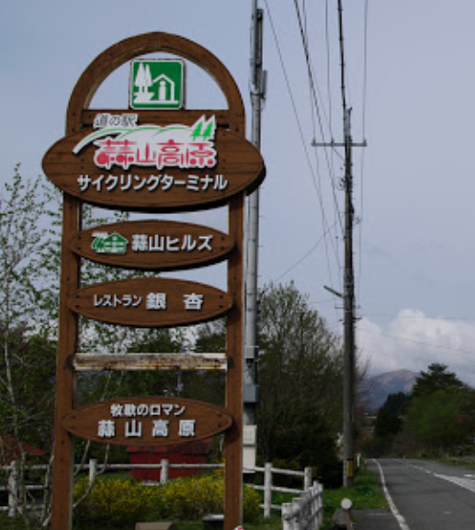
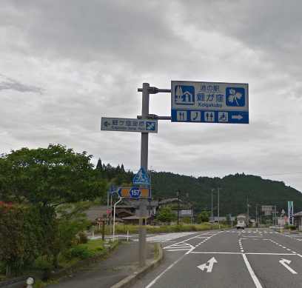

通過チェック１
通過チェック３

